Themenbereiche
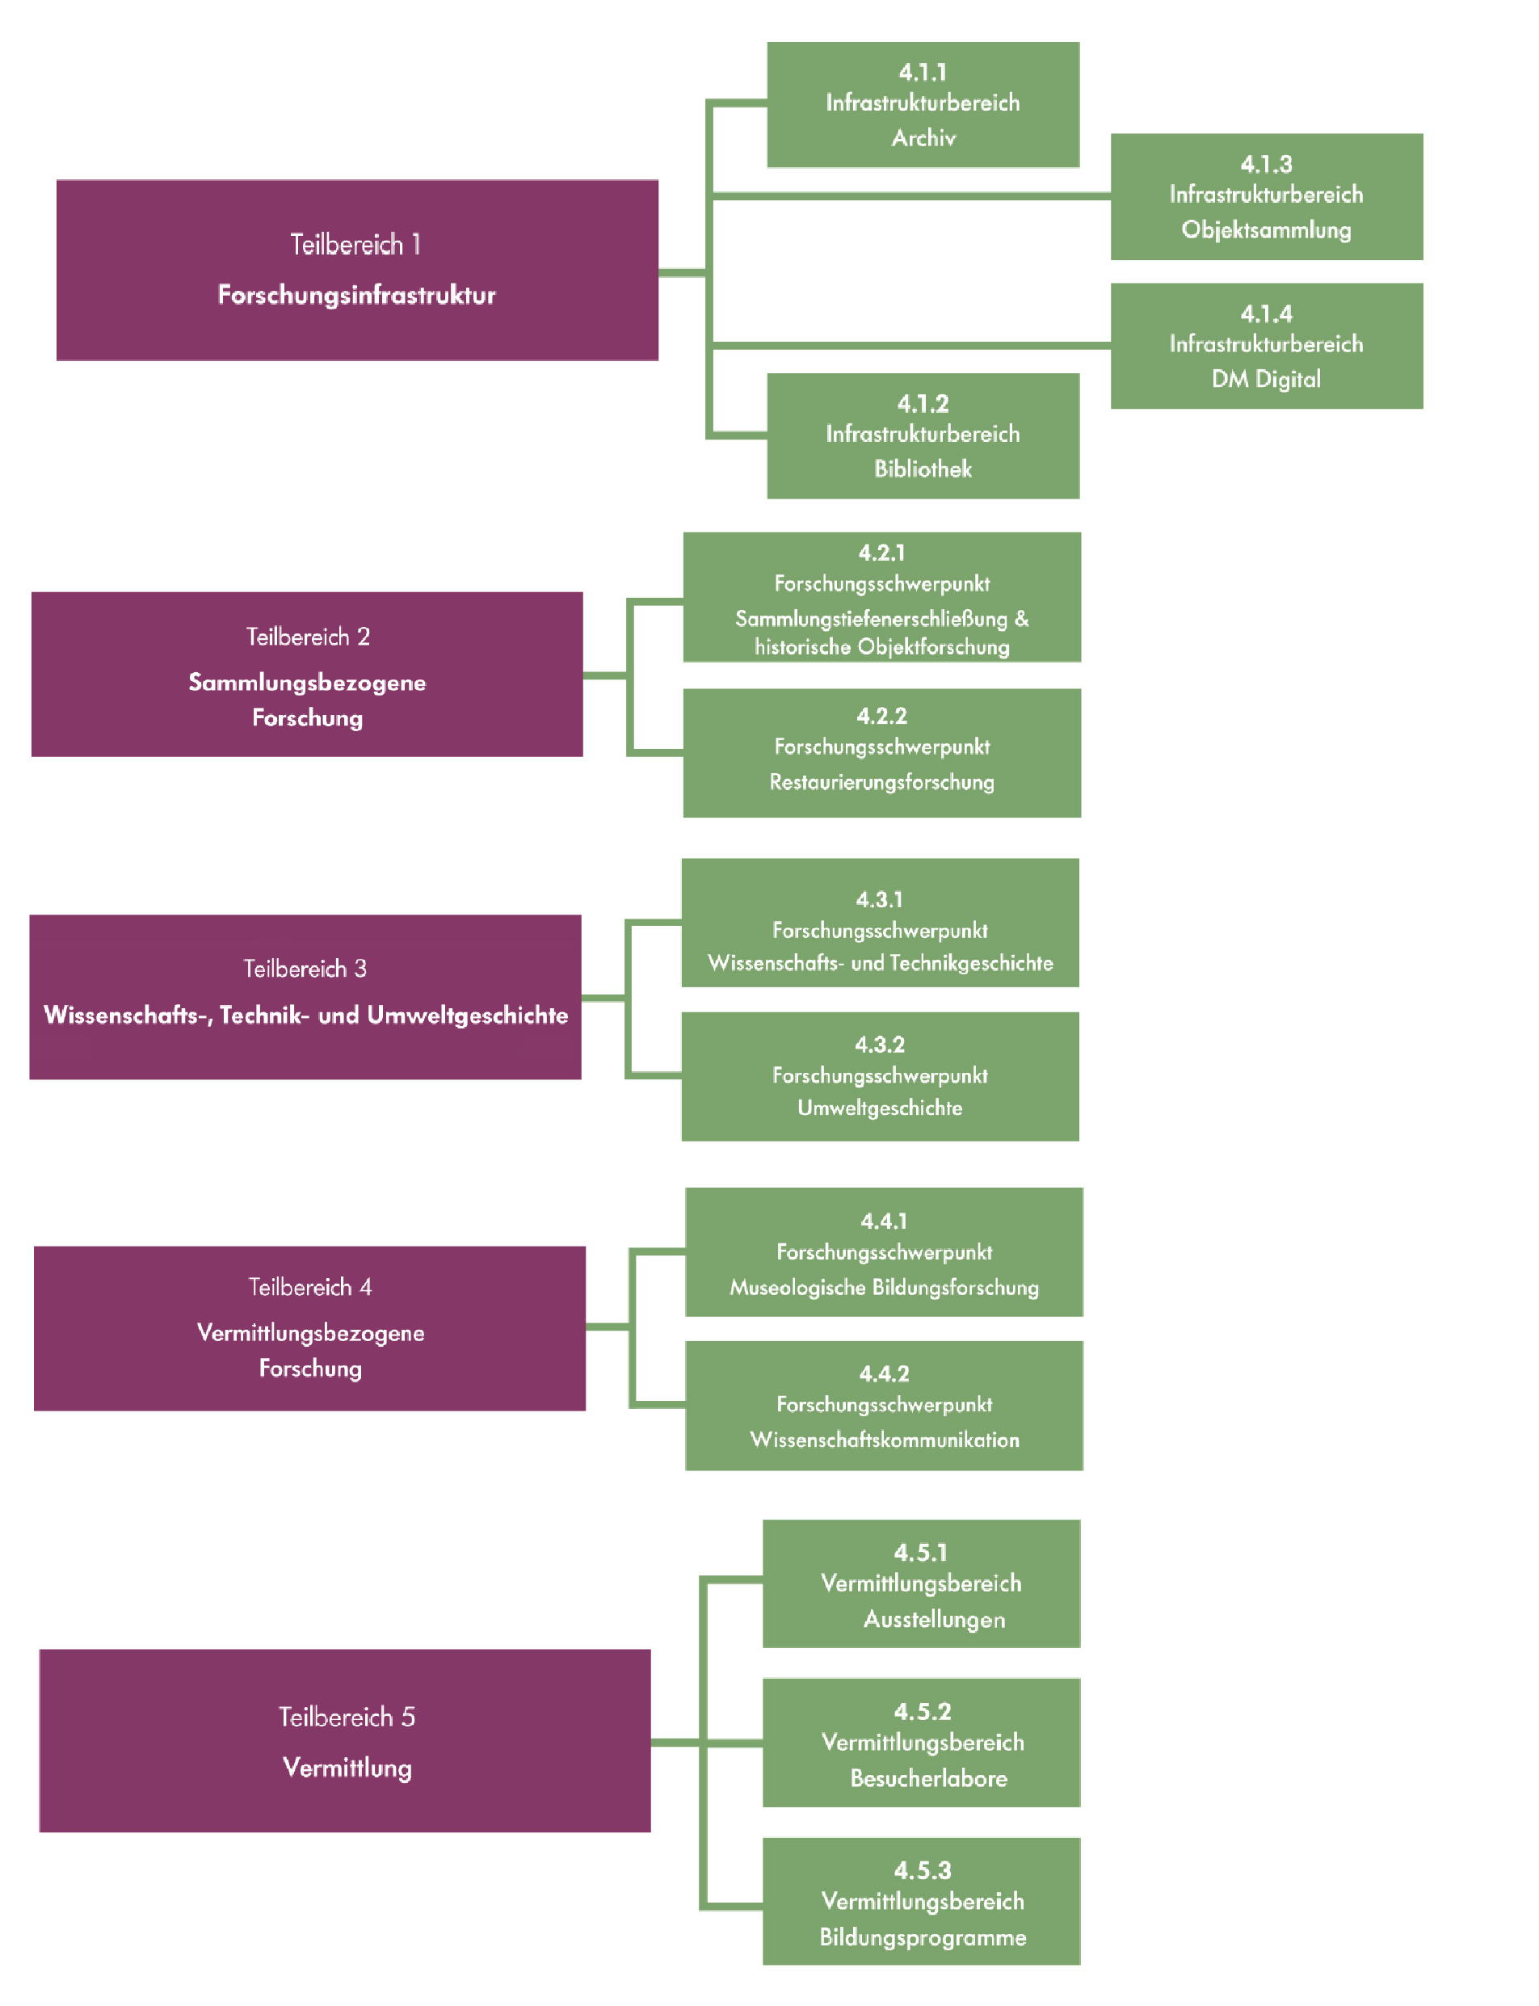
Aufschlüsselung der Themenbereiche entsprechend des Evaluierungsberichts 2017

